Solicitud gráfica
 | Área: | Ciencias Naturales |  |  | Fecha:
 | Grado: | 11
 | Título del tema: | Los derivados de ácidos carboxílicos y las funciones nitrogenadas |  |  | ¿Cuaderno de estudio o recurso? | Recurso
 | Editor: | Lyz Bernal |  |  | Motor del recurso | F6

 | Código guión o recurso: | CN_11_13_REC200 | ← Para determinar este código, visite la hoja de Ayuda
 |  |  |  |  | ESPECIFICACIÓN DE ARCHIVOS A ENTREGAR
Núm. | Archivo Shutterstock o ruta en web | Imagen para: | Tipo | Ubicación de la imagen en el recurso F6 | Nombre imagen SMALL | Tamaño imagen SMALL | Nombre imagen ZOOM | Tamaño imagen ZOOM | Descripción | Observaciones
IMG01 | 306010334 | Recurso F6 | Fotografía | Inicio | CN_11_13_REC200_IMG01.jpg | 350 x 230 px |  |  | 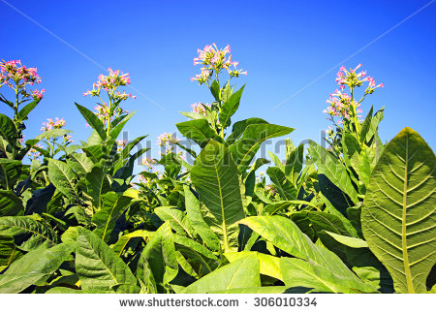
IMG02 | 347113121 | Recurso F6 | Fotografía | Inicio | CN_11_13_REC200_IMG02.jpg | 350 x 230 px
IMG03 | 289805510 | Recurso F6 | Fotografía | Inicio | CN_11_13_REC200_IMG03.jpg | 350 x 230 px |  |  | 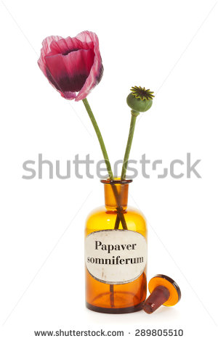
IMG04 | 136362884 | Recurso F6 | Fotografía | Inicio | CN_11_13_REC200_IMG04.jpg | 350 x 230 px |  |  | 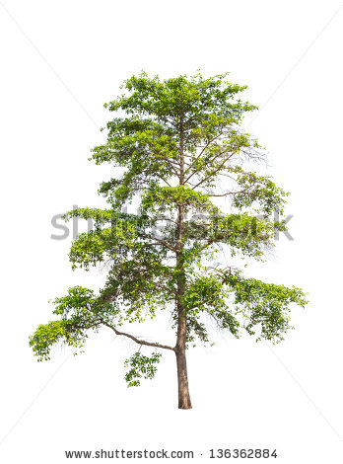
IMG05 | 82519567 | Recurso F6 | Fotografía | Inicio | CN_11_13_REC200_IMG05.jpg | 350 x 230 px |  |  | 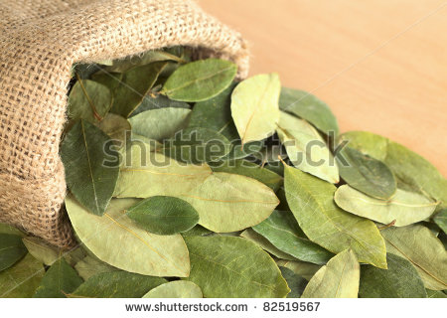
IMG06 | 1653239 | Recurso F6 | Fotografía | Inicio | CN_11_13_REC200_IMG06.jpg | 350 x 230 px |  |  | 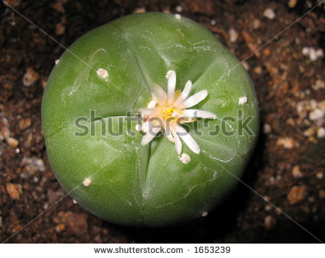
IMG07 | 253647724 | Recurso F6 | Ilustración | Contenido | CN_11_13_REC200_IMG07n.jpg | 320 x 480 px | CN_11_13_REC200_IMG07a.jpg | 800 x 458 px |  | Cambiar Nicotine por Nicotina
IMG08 | 182838926 | Recurso F6 | Fotografía | Contenido | CN_11_13_REC200_IMG08n.jpg | 320 x 480 px | CN_11_13_REC200_IMG08a.jpg | 800 x 458 px | 
IMG09 | Ver descripción y observaciones | Recurso F6 | Ilustración | Contenido | CN_11_13_REC200_IMG09n.jpg | 320 x 480 px | CN_11_13_REC200_IMG09a.jpg | 800 x 458 px |  | Realizar igual a imagen guía
IMG10 | 182171690 | Recurso F6 | Fotografía | Contenido | CN_11_13_REC200_IMG10n.jpg | 320 x 480 px | CN_11_13_REC200_IMG10a.jpg | 800 x 458 px | 
IMG11 | 187650284 | Recurso F6 | Ilustración | Contenido | CN_11_13_REC200_IMG11n.jpg | 320 x 480 px | CN_11_13_REC200_IMG11a.jpg | 800 x 458 px |  | Incluir texto
IMG12 | 141478618 | Recurso F6 | Fotografía | Contenido | CN_11_13_REC200_IMG12n.jpg | 320 x 480 px | CN_11_13_REC200_IMG12a.jpg | 800 x 458 px
IMG13 | 182515550 | Recurso F6 | Ilustración | Contenido | CN_11_13_REC200_IMG13n.jpg | 320 x 480 px | CN_11_13_REC200_IMG13a.jpg | 800 x 458 px |  | Incluir texto y fórmula. Manejar ubicación de fotografía como se deja en imagen guía
IMG14 | 341571365 | Recurso F6 | Fotografía | Contenido | CN_11_13_REC200_IMG14n.jpg | 320 x 480 px | CN_11_13_REC200_IMG14a.jpg | 800 x 458 px | 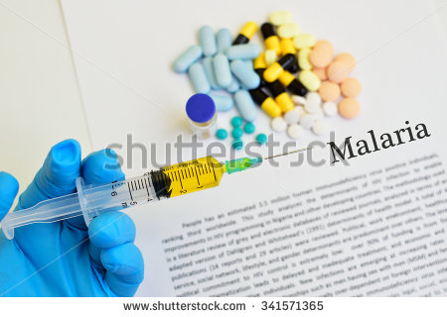
IMG15 | 134618597 | Recurso F6 | Ilustración | Contenido | CN_11_13_REC200_IMG15n.jpg | 320 x 480 px | CN_11_13_REC200_IMG15a.jpg | 800 x 458 px |  | Incluir texto y fórmula. Manejar ubicación de fotografía como se deja en imagen guía
IMG16 | 377698720 | Recurso F6 | Fotografía | Contenido | CN_11_13_REC200_IMG16n.jpg | 320 x 480 px | CN_11_13_REC200_IMG16a.jpg | 800 x 458 px | 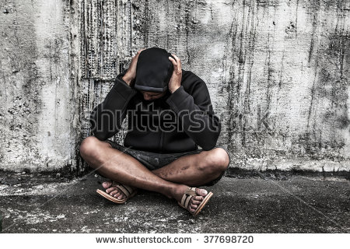
IMG17 | Ver descripción y observaciones | Recurso F6 | Ilustración | Contenido | CN_11_13_REC200_IMG17n.jpg | 320 x 480 px | CN_11_13_REC200_IMG17a.jpg | 800 x 458 px |  | Ilustrar como imagen guía
IMG18 | 330119249 | Recurso F6 | Fotografía | Contenido | CN_11_13_REC200_IMG18n.jpg | 320 x 480 px | CN_11_13_REC200_IMG18a.jpg | 800 x 458 px | 